Накладная-№3
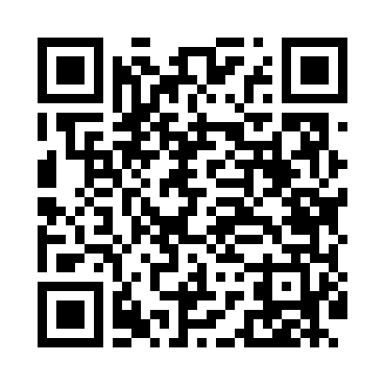
Номер товарно-транспортной накладной: |  |  | Торговый представитель: Amriyev Muhammad
Поставщик: Toshkent falcon fly 2 |  |  | Телефон торгового представителя: +998972880505
Дата отгрузки: 22.11.2025 |  |  | Контрагент: """" Klient
Дата консигнации: |  |  | Адрес:
Доставщик: |  |  | Телефон:
Телефон доставщика:
Время заказа: 22.11.2025 10:03:54
№ | Штрих-код | Название товаров (работ,услуг) | Количество | Количество в кейсе | Цена | Сумма
 |  |  | 321 |  |  | 1527
1 | 2014785824544 | Тележка для уборки 1040×490 см, H1030 1040*49 sm XP-24-4 | 12 | 12 коробка | 50 | 600
2 | 6902011050460 | Пластмасса ликопча 16x16x2 см DB-67-81 | 200 | 1 коробка, 48 шт. | 1.10 | 220
3 | 6865488130229 | Деревянная Поднос DB-130-22 | 20 | 2 коробка, 4 шт. | 17.40 | 348
4 | None | Yog'och SV-35-10 | 15 | 15 шт. | 6 | 90
5 | 6805019698859 | Сервировочные коврики 30*45 DB-98-85 | 40 | 40 шт. | 0.90 | 36
6 | 6921750800995 | Металлический Чайник 800 ml XP-99-5 | 20 | 1 коробка, 8 шт. | 11 | 220
7 | 5993289408865 | Ложка для меда акрил DB-5-62 | 6 | 6 шт. | 0.30 | 1.80
8 | 2018548226934 | Cтеклянный салатница TBD-8487 13x4 sm DB-94-7 1 | 8 | 8 шт. | 1.40 | 11.20
Итого: 1527$|->UZS: 19,087,500.00

